Hoja1
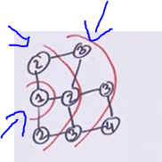
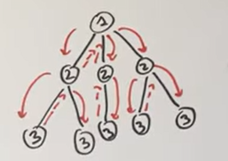
GRAFOS | Contiene véricces y aristas

Recorridos de grafos |  |  | Más eficientes en almacenamiento

Matriz de adyacencia, matriz |  |  | Lista de Adyacencia | Cuando tenemos grafos donde el vertice es mayor el número de aristas
 |  | Si un vértice está conectado a otro verificar si la matriz[i]ij]==1
 |  |  | Tamaño de la lista es el número de elemtnos guardados
 |  |  | Doble del tamñano del conjunto de aristas

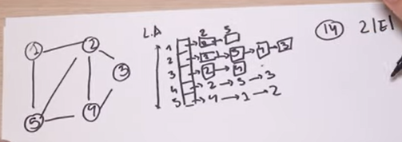

 | El tiempo es constante
 | La matríz es simátrica bidireccional

Busqueda en achura - BFS |  |  | Recorrido en Profundidad - DFS
Root |  |  | Un árbol
Empezamos en el nodo 1 buscamos a todos los nodos que son accesibles al nodo 1 |  |  | Marcar 1 de origen, busca el primer nodo donde se relaciona
Luego con el nodo 2 verificamos los nodos 3 |  |  | Ahora con el nodo 2 buscar el siguiente nodo que se relaciona, puede avanza o regresar
Podemos saber las distancias de un nodo a otro |  |  | Primero baja y luego sube

Hoja2
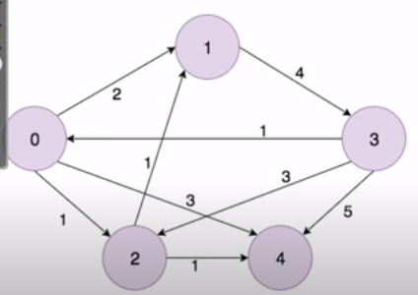
Matriz Adyacencia |  | Pasando por el nodo cero |  |  |  | El guión el infinito
 | 0 | 1 | 2 | 3 | 4 |  |  | 0 | 1 | 2 | 3 | 4
0 | 0 | 2 | 1 | - | 3 |  | 0 | 0 | 2 | 1 | - | 3
1 | - | 0 | - | 4 | - |  | 1 | - | 0 | - | 4 | -
2 | - | 1 | 0 | - | 1 |  | 2 | - | 1 | 0 | - | 1
3 | 1 | 3 | 2 | 0 | 4 |  | 3 | 1 | - | 3 | 0 | 5
4 | - | - | - | - | 0 |  | 4 | - | - | - | - | 0

Pasando con el nodo uno

 | 0 | 1 | 2 | 3 | 4
0 | 0 | 2 | 1 | 6 | 3
1 | - | 0 | - | 4 | -
2 | - | 1 | 0 | 5 | 1
3 | 1 | 3 | 2 | 0 | 4
4 | - | - | - | - | 0

Pasando con el nodo dos

 | 0 | 1 | 2 | 3 | 4
0 | 0 | 2 | 1 | 6 | 2
1 | - | 0 | - | 4 | -
2 | - | 1 | 0 | 5 | 1
3 | 1 | 3 | 2 | 0 | 3
4 | - | - | - | - | 0

Pasando con el nodo tres

 | 0 | 1 | 2 | 3 | 4
0 | 0 | 2 | 1 | 6 | 2
1 | 5 | 0 | 6 | 4 | 7
2 | 6 | 1 | 0 | 5 | 1
3 | 1 | 3 | 2 | 0 | 3
4 | - | - | - | - | 0

